1) Allgemeine Informationen
1) Allgemeine Informationen

Information zur Abgabe des Berichts/ Berichtszeitraum:
Diese Berichtvorlage ist für die Abgabe des Berichts an QS für registrierte Zertifikatsinhaber und Erzeuger mit GLOBALG.A.P. Option 2 undoder Option 1 Multisite mit Qualitätsmanagementsystem vorgesehen.

Bitte senden Sie diesen Bericht spätestens vier Wochen nach Ablauf des letzten Zertifizierungszyklus an recognitionreport@q-s.de.
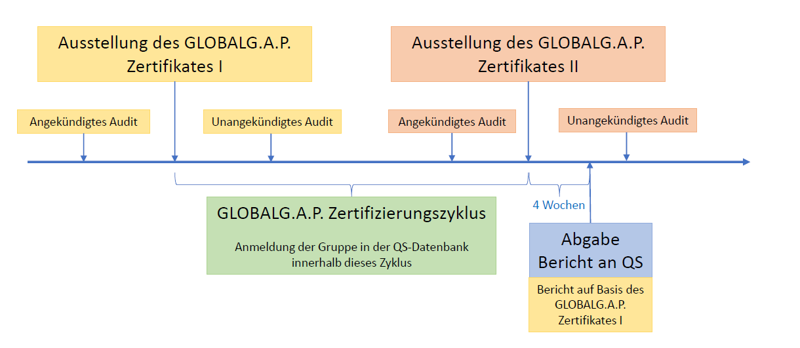
Erläuterung:
grüne Felder bitte ausfüllen
graue Felder werden automatisch berechnet
Bitte beachten Sie, dass Zellen mit einer gestrichelten Umrandung weiter Erklärungen via Hover-Effekt beinhalten

Informationen zum GLOBALG.A.P.-Zertifikat und Zertifizierungszyklus:
Zertifikatslaufzeit (des letzten Zertifikats I, siehe Abbildung): |  | dd.mm.yyyy
Berichtszeitraum für diesen Bericht (letzter Zertifizierungszyklus): |  | dd.mm.yyyy - dd.mm.yyyy
Datum der ersten Anmeldung der Zertifikatsinhabers/der Erzeugergruppe im QS-System: |  | dd.mm.yyyy
Ausstellungsdatum des ersten GLOBALG.A.P.–Zertifikats dieser Erzeugergruppe: |  | dd.mm.yyyy

Informationen zu den bei QS registrierten Erzeugern:
Bitte füllen Sie in jedem Fall das Datenblatt "2) Stammdaten" aus!
Bitte bestätigen Sie, dass die GLOBALG.A.P. Prüfsystematik im Datenblatt "3) GG-Prüfsystematik" für alle bei QS registrierten Erzeugern angewandt wurde (durch eine Erklärung der Zertifizierungsstelle bestätigt oder auf der Grundlage geeigneter Dokumente). Bitte beachten Sie: Dies ist nicht erforderlich, wenn alle Erzeuger bzw. Standorte des GLOBALG.A.P.-Zertifikats bei QS registriert sind.

Sollte die Nutzung des QS-Prüfzeichens gewünscht werden und eine Bestätigung von QS dafür vorliegen, füllen Sie bitte das Datenblatt "4) Nutzung des QS-Prüfzeichens" aus

Wir versichern hiermit, dass die Informationen dieses Berichts und zugehörigen Datenblätter korrekt sind und dass sie durch eine Erklärung der Zertifizierungsstelle oder auf der Grundlage geeigneter Dokumente bestätigt werden können.

________________________ | ________________________
Ort, Datum | Unterschrift Bündler

________________________ | ________________________
Ort, Datum | Unterschrift Zertifikatsinhaber

